Ejercicio2
Producto | Cantidad requerida de inventario por kilo | Precio por kilo | Cantidad minima | Cantidad
A | 1.3 | 3700 | 68 | 71.666666667
B | 3.1 | 4000 | 80 | 228.33333333

 |  |  |  |  |  | LI |  | LD
Capacidad maquina | 300 |  |  |  |  | 300 | <= | 300 | 0 | V. Holgura
Inventario | 800 |  |  |  |  | 71.666666667 | >= | 68 | 3.6666666667 | V. Superavit
 |  |  |  |  |  | 228.33333333 | >= | 80 | 148.33333333 | V. Superavit
 |  |  |  |  |  | 801 | <= | 801 | 0 | V. Holgura
Conjuntos | Tipo de producto

Restricciones | Cantidad minima
 | Capacidad maquina |  |  |  |  | Maximizar | $1,178,500
 | Inventario |  |  |  | Con 800 | Maximizar | $1,178,333

Decision | Cuanto producir de cada producto

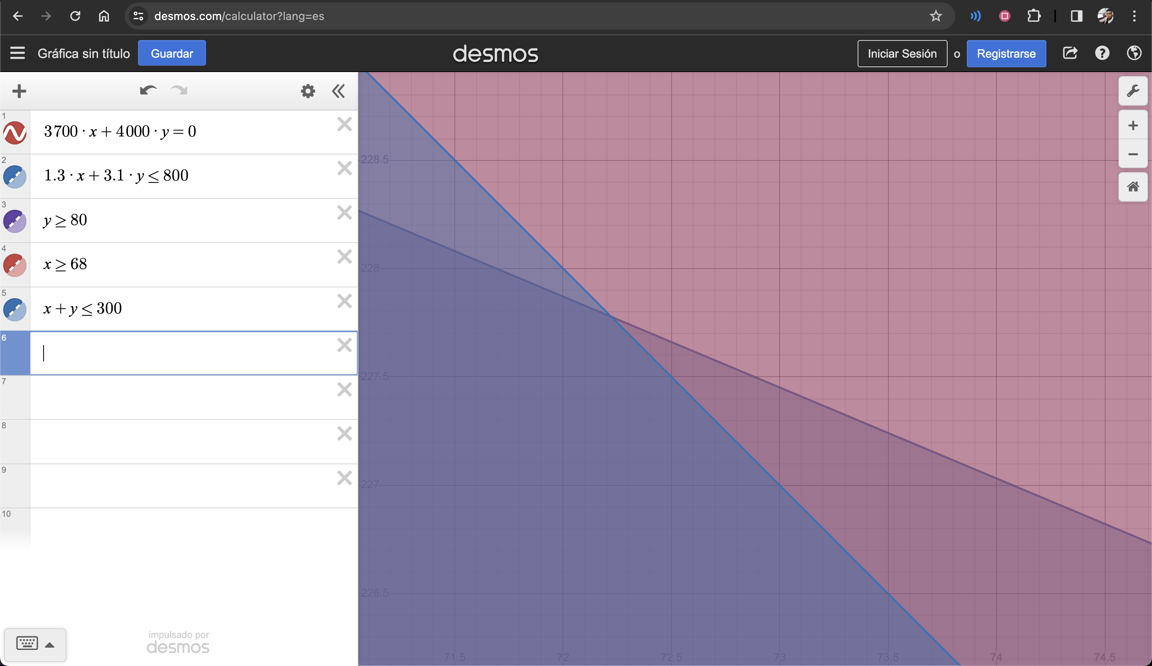
Parametros | Precio
 | Cantidad requerida
 | Inventario
 | Capacidad de la maquina

Funcion objetivo | Max ( Precio del producto A * XA + Precio del producto B * XB )

